PagWeb
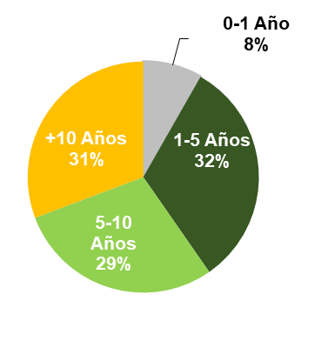
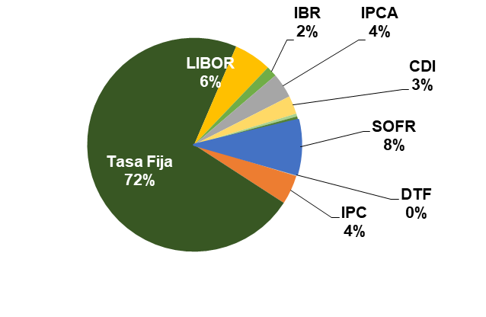
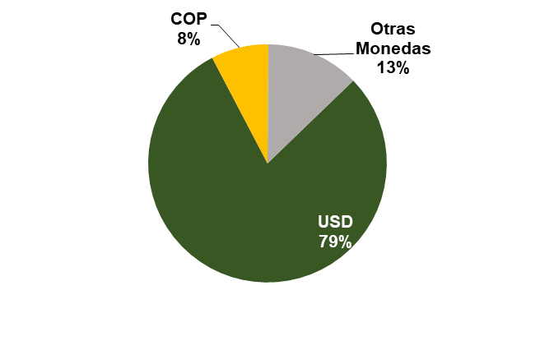
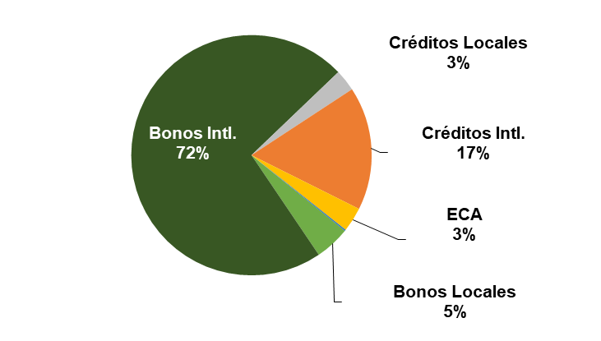
Español

 |  | INFORME DE CONDICIONES DE DEUDA GRUPO ECOPETROL 2T23

 | Fecha | 30-Jun-23
 | TRM | 4,191.28

 | Deuda Vigente por Compañía

 |  |  |  |  | Compañía |  | Dólares | Pesos | Otras Monedas | Total | Vida Media
 |  |  |  |  |  |  | (USD $MM) | (COP $MM) | (USD $MM) | (USD $ MM) | (Años)
 |  |  |  |  | Ecopetrol |  | 16,501 | 1,756,178 | - | 16,920 | 8.56
 |  |  |  |  | Ocensa |  | 400 | - | - | 400 | 4.04
 |  |  |  |  | Bicentenario |  | - | 263,375 | - | 63 | 0.47
 |  |  |  |  | ODL |  | - | 172,235 | - | 41 | 5.18
 |  |  |  |  | Invercolsa |  | - | 350,351 | - | 84 | 0.95
 |  |  |  |  | ISA |  | 3,163 | 4,842,083 | 3,394 | 7,712 | 12.88
 |  |  |  |  | Grupo Ecopetrol |  | 20,064 | 7,384,221 | 3,394 | 25,220 | 9.76

 |  |  |  |  | Deuda Intercompañía (US$ MM) |  | 1,657 | - | - | 1,657 | 16.40

 |  |  |  |  | Valores nominales y cifras convertidas a USD con la TRM con corte a 30-jun-23
 |  |  |  |  | No incluye causación de intereses
 |  |  |  |  | Deuda intercompañía no consolida en los EEFF de Ecopetrol. No incluye ISA
 |  |  |  |  | MM: Millones
 |  |  |  |  | Nota: Costo de la deuda de ISA en construcción, por lo que las cifras de Grupo Ecopetrol no incluyen ISA

 | Bonos Internacionales Ecopetrol S.A. |  |  |  |  |  |  |  | Bonos Locales Ecopetrol S.A.

 |  | Vencimiento | Vida Media (Años) |  | Cupón | Monto Vigente (USD $MM) |  |  |  | Vencimiento | Vida Media (Años) | Cupón | Monto Vigente (COP $MM)
 |  | 18-Sep-23 | 0.2 |  | 5.875% | 821 |  |  |  | 27-Aug-23 | 0.2 | IPC + 4.60% | 168,600
 |  | 16-Jan-25 | 1.6 |  | 4.125% | 1,200 |  |  |  | 27-Aug-28 | 5.2 | IPC + 4.90% | 347,500
 |  | 26-Jun-26 | 3.0 |  | 5.375% | 1,500 |  |  |  | 1-Dec-40 | 17.4 | IPC + 4.90% | 284,300
 |  | 29-Apr-30 | 6.8 |  | 6.875% | 2,000 |  |  |  | 27-Aug-43 | 20.2 | IPC + 5.15% | 262,950
 |  | 2-Nov-31 | 8.3 |  | 4.625% | 1,250
 |  | 13-Jan-33 | 9.5 |  | 8.875% | 2,000
 |  | 18-Sep-43 | 20.2 |  | 7.375% | 850
 |  | 28-May-45 | 21.9 |  | 5.875% | 2,000
 |  | 2-Nov-51 | 28.4 |  | 5.875% | 750

 | ECAs y Deuda Bancaria Largo Plazo

 |  |  |  | Facilidad |  | Vencimiento |  | Vida Media (Años) | Cupón |  |  | Monto Vigente (USD $MM)
 |  |  |  | US EXIM Directo |  | 20-Dec-27 |  | 1.82 | 2.78% |  |  | 722
 |  |  |  | US EXIM Grantizado |  | 20-Dec-27 |  | 1.82 | LIBOR + 0.60% |  |  | 27
 |  |  |  | EKN |  | 20-Dec-27 |  | 1.82 | 4.06% |  |  | 26
 |  |  |  | SACE |  | 20-Dec-27 |  | 1.82 | LIBOR 6M + 1,75% hasta 20-dic-18 LIBOR 6M + 2% desde 21-dic-18 |  |  | 57
 |  |  |  | Comercial |  | 20-Dec-25 |  | 1.88 | LIBOR 6M + 2,75% hasta 20-dic-19 LIBOR 6M + 3% desde 21-dic-19 |  |  | 152

 | Créditos Internacionales |  |  |  |  |  |  |  | Crédito Local

 |  | Vencimiento | Vida Media (Años) |  | Cupón | Monto Vigente (USD $MM) |  |  |  | Vencimiento | Vida Media (Años) | Cupón | Monto Vigente (COP $MM)
 |  | 17-Aug-24 | 1.1 |  | LIBOR + 1.25% | 1,200 |  |  |  | 16-Jun-28 | 5.0 | IBR + 4.90% | 692,828
 |  | 20-Dec-27 | 3.7 |  | SOFR + 2.10% | 1,000
 |  | 16-May-28 | 4.9 |  | SOFR + 3.80% | 400

 | GRUPO ECOPETROL

 | Perfil de Vencimientos por Tipo de Intrumento (USD MM) - Grupo Ecopetrol - No Incluye Préstamos Intercompañía

 | Composición de la Deuda - Grupo Ecopetrol

 | Vencimiento |  |  | Tasa de Interés |  |  |  | Moneda |  |  | Instrumento

